Sheet1
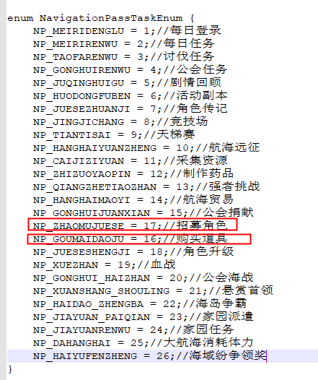
7 | 1 | 9999 | 19 | 航海通行证任务次数和奖励
自增id | 任务类型 | 任务名称 | 任务类型-D2 | 达成条件需要的次数 | 经验值 | 活跃值 | 图标 | 任务描述 | 模块跳转 | 玩家经验
id | taskType | descr | type | needTimes | exp | active | texture | desc | targetId | playerExp
int | int | string | int | int | int | int | string | string | int | int
primary | none | none | none | none | none | none | none | none | none | none
id | taskType | descr | type | needTimes | exp | active |  |  |  | playerExp
1 | 1 | 每日登录 | 0 | 1 | 5 | 30 | task_icon_1 | 每日登录一次游戏 |  | 30000
2 | 2 | 每日任务 | 0 | 10 | 10 | 30 | task_icon_16 | 完成10次每日任务 | 1 | 20000
3 | 3 | 讨伐任务 | 0 | 5 | 15 | 30 | task_icon_10 | 完成5次讨伐任务 | 2 | 15000
4 | 4 | 公会任务 | 0 | 10 | 10 | 10 | task_icon_14 | 完成10次公会任务 | 3
5 | 5 | 剧情回顾 | 0 | 10 | 10 | 10 | task_icon_19 | 通关10次剧情回顾 | 4 | 15000
6 | 6 | 活动副本 | 0 | 5 | 10 | 20 | task_icon_22 | 通关5次活动副本 | 5 | 20000
7 | 7 | 角色传记 | 0 | 5 | 10 | 20 | task_icon_18 | 通关5次角色传记 | 6 | 15000
8 | 8 | 竞技场 | 0 | 3 | 30 | 40 | task_icon_15 | 挑战3次竞技场 | 7 | 10000
9 | 9 | 天梯赛 | 0 | 2 | 35 | 40 | task_icon_5 | 挑战2次天梯赛 | 8
10 | 10 | 航海远征 | 0 | 2 | 25 | 40 | task_icon_25 | 完成2次航海远征 | 9 | 15000
11 | 11 | 采集资源 | 0 | 5 | 25 | 30 | task_icon_6 | 采集5次草药或制造材料 | 10
13 | 13 | 强者挑战 | 0 | 1 | 25 | 20 | task_icon_22 | 击杀1个强者挑战 | 12
14 | 14 | 航海贸易 | 0 | 3 | 20 | 20 | task_icon_28 | 完成3次航海贸易 | 13
15 | 15 | 公会捐献 | 0 | 1 | 15 | 20 | task_icon_27 | 进行1次公会捐献 | 14 | 5000
19 | 19 | 血战 | 1 | 10 | 160 | 0 | UI_tongxingzheng_meizhou1 | 完成10个血战关卡 | 18
20 | 20 | 海战 | 1 | 1 | 160 | 0 | UI_tongxingzheng_meizhou3 | 参与1次公会海战 | 19
21 | 21 | 首领 | 1 | 1 | 160 | 0 | UI_tongxingzheng_meizhou4 | 参与1次悬赏首领 | 20
22 | 22 | 争霸 | 1 | 1 | 160 | 0 | UI_tongxingzheng_meizhou2 | 完成1次海岛争霸 | 21
23 | 17 | 招募 | 0 | 1 | 0 | 20 | task_icon_26 | 完成1次酒馆招募 | 15
24 | 16 | 商城购买 | 0 | 1 | 0 | 20 | task_icon_9 | 完成1次商城购买 | 16
25 | 24 | 家园任务 | 0 | 1 | 5 | 20 | task_icon_30 | 完成1次家园任务 | 22
26 | 25 | 大航海 | 0 | 300 | 10 | 20 | task_icon_21 | 大航海消耗300体力 | 23
27 | 26 | 海域纷争领奖 | 0 | 1 | 5 | 20 | task_icon_23 | 领取1次海域纷争奖励 | 23

